Баг-репорт №1
ID: | 1
Название: | В разделе заказа карты можно выбрать все виды программ выпуска
Автор бага: | Младший специалист Неминущий А.С.
Окружение | Проект | Ссылка на проект | Компонент
MSI Katana GF76 12UC | Заказать карту | https://itester.online/dashboard/showcase/card | Чекбоксы
Предусловия:
1. | Пользователь зарегистрирован
2.
3.
Серьезность: |  | Критичный
Приоритет: |  | Высокий
Действие | Реальный результат |  | Ожидаемый результат

Шаги бага
1. Поочередно выбрать каждую программу выпуска | Высветится ошибка “Некорректный запрос”. |  | Можно выбрать только одну программу выпуска
2.Нажать кнопку “Далее”
Приложения:
1. | 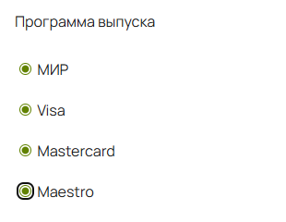
2.

